List1
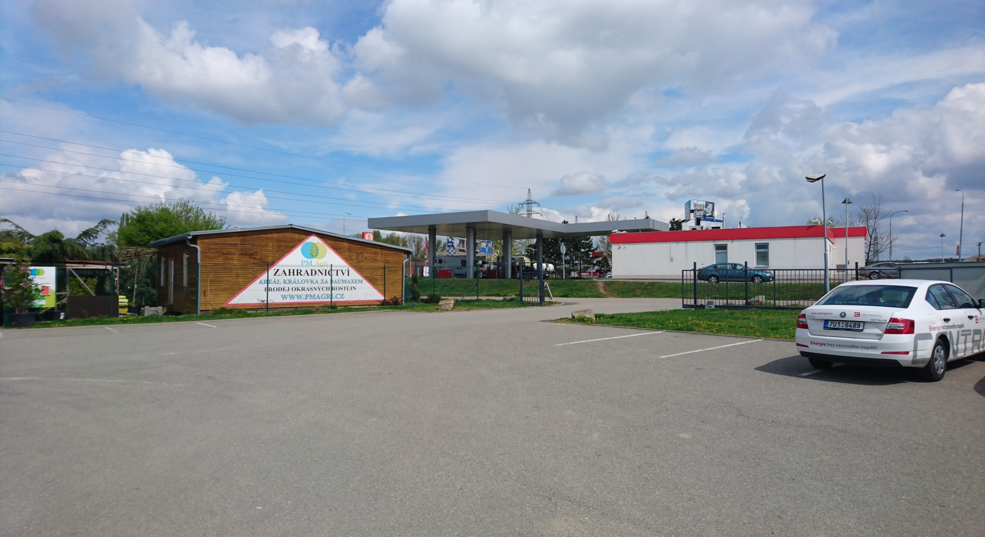
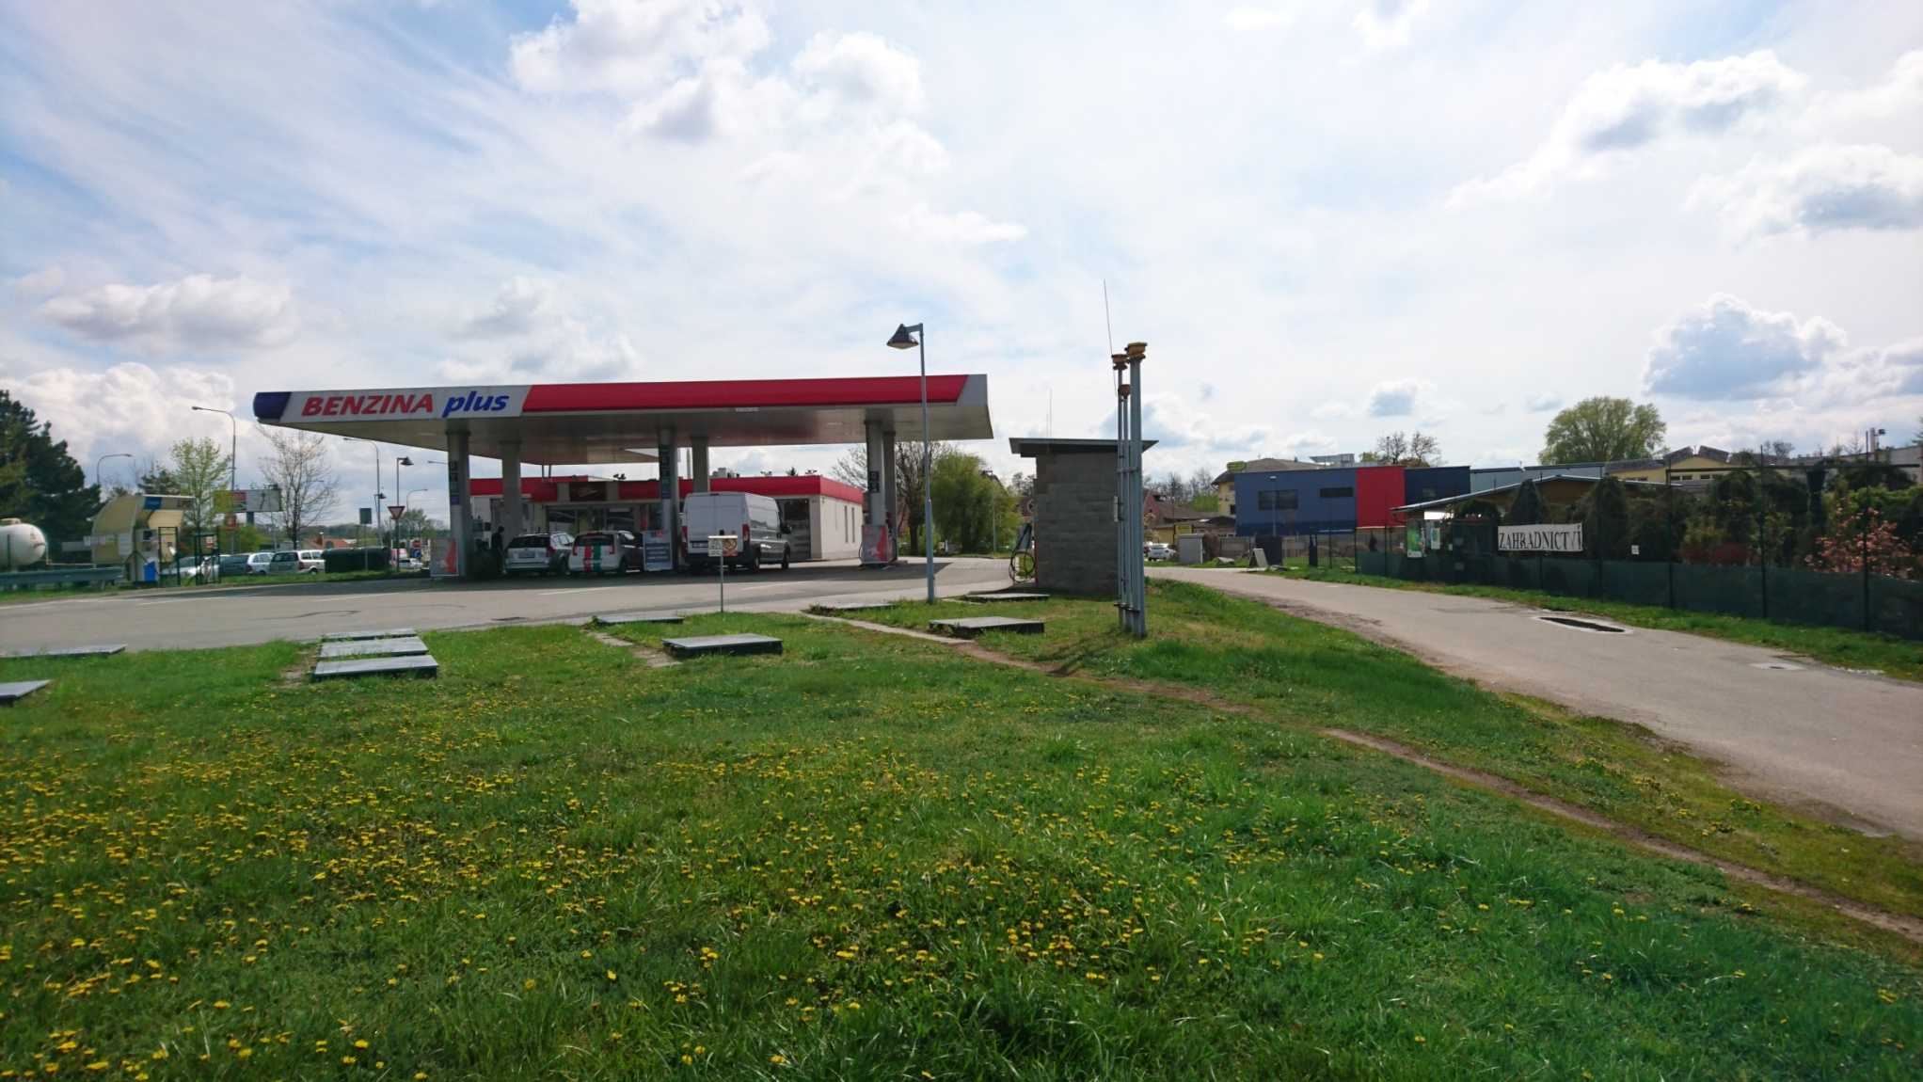
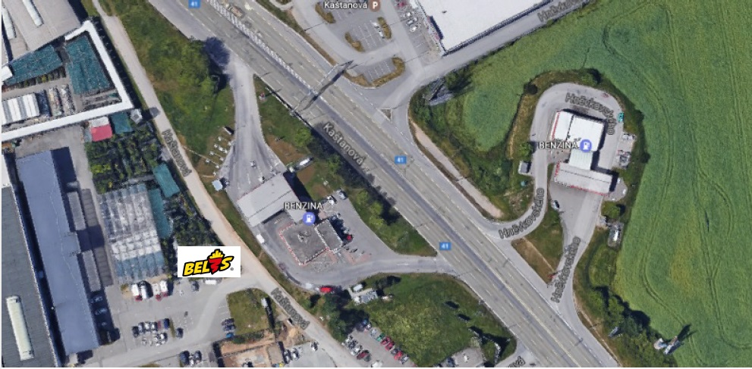
Produkty v BEL3S

 | název produktu v BEL3S | gramáž porce/KS | popis produktu | prodejní cena | náklad na surovinu | obchodní marže v % | zisk z produktu | předpokládaný prodej v kusech | předpokládaný zisk z produktu/ DEN | tržba z produktů/ DEN
1. | Belfrites | 200 g | ručně dělané smažené belgické hranolky osmažené v hovězím tuku a podávané v kornoutu | 49 Kč | 6 Kč | 87.76 | 43 Kč | 20 | 860 Kč | 980 Kč
2. | Chicken strips | 170 g | kousky kuřecího masa obalené v crispy směsi vyráběné ve stánku, osmažené a podávané v kornoutu | 69 Kč | 21 Kč | 69.56 | 48 Kč | 10 | 480 Kč | 690 Kč
3. | Mr. Pork strips | 170 g | kousky masa z vepřové panenky obalené v crispy směsi vyráběné ve stánku, osmažené a podávané v kornoutu | 79 Kč | 30 Kč | 62.03 | 49 Kč | 5 | 245 Kč | 395 Kč
4. | Cheese BelBrie | 170 g | smažené sýrové kousky z camembertu obalené v crispy směsi vyráběné ve stánku, osmažené a podávané v kornoutu | 69 Kč | 24 Kč | 65.22 | 45 Kč | 5 | 225 Kč | 345 Kč
5. | Belgické masové koule | 150 g | mletá masová směs s bylinkami ve tvaru koule dle belgické receptury připravené v páře a podávané v kornoutu | 69 Kč | 20 Kč | 71.01 | 49 Kč | 5 | 245 Kč | 345 Kč
6. | Grande chicken baguette | 1 ks | plněná bageta s kuřecími stripsy (viz výše), hranolkami (viz výše), zeleninou a omáčkou (viz níže) | 79 Kč | 27 Kč | 65.82 | 52 Kč | 15 | 780 Kč | 1,185 Kč
7. | Grande pork baguette | 1 ks | plněná bageta s vepřovými stripsy (viz výše), hranolkami (viz výše), zeleninou a omáčkou (viz níže) | 89 Kč | 31 Kč | 65.17 | 58 Kč | 15 | 870 Kč | 1,335 Kč
8. | Grande cheese baguette | 1 ks | plněná bageta se sýrovými kousky BelBrie (viz výše), hranolkami (viz výše), zeleninou a omáčkou (viz níže) | 79 Kč | 29 Kč | 63.29 | 50 Kč | 10 | 500 Kč | 790 Kč
9. | Petite ham baguette | 1 ks | plněná zapečená snídaňová bageta se šunkou, sýrem, vejcem, zeleninou a dresinkem | 59 Kč | 20 Kč | 66.01 | 39 Kč | 8 | 312 Kč | 472 Kč
10. | Petite bacon baguette | 1 ks | plněná zapečená snídaňová bageta se slaninou, sýrem, vejcem, zeleninou a dresinkem | 59 Kč | 20 Kč | 66.01 | 39 Kč | 8 | 312 Kč | 472 Kč
11. | Petite cheese baguette | 1 ks | plněná zapečená snídaňová bageta se sýrem, zeleninou a dresinkem | 59 Kč | 17 Kč | 71.19 | 42 Kč | 5 | 210 Kč | 295 Kč
12. | Chicken tornade | 1 ks | tortilla plněná kuřecím masem připravovaným v páře, zeleninou a omáčkou | 79 Kč | 25 Kč | 68.35 | 54 Kč | 8 | 432 Kč | 552 Kč
13. | Mr. Pork tornade | 1 ks | tortilla plněná vepřovou panenkou připravovanou v páře, zeleninou a omáčkou | 79 Kč | 29 Kč | 63.29 | 50 Kč | 8 | 400 Kč | 632 Kč
14. | Belgická vafle | 1 ks | belgické vafle bez náplně | 29 Kč | 4 Kč | 86.21 | 25 Kč | 15 | 375 Kč | 435 Kč
15. | Belgická vafle plněná čokoládou | 1 ks | belgické vafle plněné čokoládou | 39 Kč | 7 Kč | 82.05 | 32 Kč | 15 | 480 Kč | 585 Kč
16. | Belgická vafle plněná čokoládou, šlehačkou a toppingem | 1 ks | belgické vafle plněné čokoládou, šlehačkou a toppingem | 49 Kč | 12 Kč | 75.51 | 37 Kč | 10 | 370 Kč | 490 Kč
17. | Dip 1-10 | 1 ks/33ml | omáčky vyráběné přímo ve stánku 10 druhů | 10 Kč | 2 Kč | 80 | 8 Kč | 40 | 320 Kč | 400 Kč
18. | Salát 1-6 | 1 ks | saláty vyráběné ve stánku 6 druhů | 49 Kč | 15 Kč | 69.39 | 34 Kč | 5 | 170 Kč | 245 Kč
19. | Čaj | 1 ks/300ml | čaj | 16 Kč | 3 Kč | 81.25 | 13 Kč | 5 | 65 Kč | 80 Kč
20. | Coffee 1-6 | 1 ks/300ml | káva z kávomatu 6 druhů | 39 Kč | 6 Kč | 84.62 | 33 Kč | 25 | 825 Kč | 975 Kč
21. | Pepsi, Mirinda, 7UP, Lipton tea broskev, citron, soda | 1 ks/400ml | nápoje z postmixu 6 druhů | 30 Kč | 12 Kč | 60 | 18 Kč | 30 | 540 Kč | 900 Kč
22. | Toma perlivá, neperlivá, jemně perlivá | 1 ks/300ml | balené neperlivé a perlivé vody | 30 Kč | 8 Kč | 73.33 | 22 Kč | 10 | 220 Kč | 300 Kč
23. | Banana milkshake, Strawberry milkshake | 1 ks/500ml | mléčný ovocný koktejl 2 druhy | 39 Kč | 10 Kč | 74.36 | 29 Kč | 10 | 290 Kč | 390 Kč
24. | Brigand 0,33 l, Pink killer 0,25 l, Gulden Draak 0,33 l | 1 ks | belgická piva v lahvi: Brigand 0,33 l (silné světlé belgické pivo v lahvi); Pink killer 0,25 l (belgické pivo s příchutí růžového grepu v lahvi); Gulden Draak 0,33 l (tmavé pivo s chutí čokolády a kávy v lahvi) | 59 Kč | 28 Kč | 52.54 | 31 Kč | 2 | 62 Kč | 118 Kč
25. | COMBO 1 STRIPS A | 1 ks | hranolky+kuřecí stripsy (vepřové stripsy, sýrové kousky)+vafle s čokoládou+nápoj | 159 Kč | 55 Kč | 65.41 | 104 Kč | 5 | 520 Kč | 795 Kč
26. | COMBO 2 STRIPS B | 1 ks | hranolky+kuřecí stripsy (vepřové stripsy, sýrové kousky)+salát+nápoj | 169 Kč | 63 Kč | 62.72 | 106 Kč | 5 | 530 Kč | 845 Kč
27. | COMBO 3 GRANDE | 1 ks | hranolky+grande baguette (dle výběru)+belgická vafle s čokoládou+nápoj | 169 Kč | 56 Kč | 66.86 | 113 Kč | 8 | 904 Kč | 1,352 Kč
28. | COMBO 4 MR. PORK | 1 ks | Mr. Pork tornade (Chicken tornade)+belgická vafle s čokoládou+nápoj | 129 Kč | 48 Kč | 62.79 | 81 Kč | 5 | 405 Kč | 645 Kč
29. | COMBO 5 MEGA | 1 ks | 2xhranolky+2xstripsy (dle výběru)+2xgrande baguette (dle výběru)+2xvafle+4xdip+2xnápoj | 489 Kč | 174 Kč | 64.42 | 315 Kč | 2 | 630 Kč | 978 Kč
30. | COMBO 6 CHILD | 1 ks | 1xvafle s čokoládou+1xmilkshake (dle výběru)+hračka | 69 Kč | 22 Kč | 68.12 | 47 Kč | 5 | 235 Kč | 345 Kč
31. | HRAČKA | 1 ks | hračka: panáček ve tvaru kornoutu | 25 Kč | 5 Kč | 80 | 20 Kč | 3 | 60 Kč | 75 Kč
PR.MARŽE, CELKEM KS, ZISK Z PRODUKTU, TRŽBA/DEN |  |  |  |  |  | 70.14% |  | 322 | 12,872 Kč | 18,441 Kč
PŘEDPOKLÁDANÝ POČET ZÁKAZNÍKŮ/DEN |  |  |  |  |  |  |  |  |  | 160
PŘEDPOKLÁDANÝ PRŮMĚRNÝ NÁKUP V KČ |  |  |  |  |  |  |  |  |  | 115 Kč

KONKURENCE

Konkurence Mc Donald´s M-Palác s otevírací dobou ne–čt: 6.00–1.00 hodin; pá–so: 6.00–3.00 hodin.
Průměrné tržby Mc Donaldu v M-Paláci jsou 120 000,- (zdroj: vedení Mc Donald´s M-Palác).
Průměrný počet zákazníků v Mc Donaldu je cca 900 zákazníků (zdroj: vedení Mc Donald´s M-Palác).
Průměrný 1 nákup v Mc Donaldu v M-Paláci je 133,- (zdroj: vedení Mc Donald´s M-Palác).
Průjezdnost automobilů v daném místě je 21 000/den (zdroj: plakatov.cz).

DATA O MÍSTĚ

15 metrů od našeho budoucího fastfoodu se nachází čerpací stanice Benzina.
Prům. návštěvnost čerpací stanice: |  |  | 06:00-09:00 | 90 aut/hod.
 |  |  | 09:00-11:00 | 65 aut/hod.
 |  |  | 11:00-13:00 | 80 aut/hod.
 |  |  | 13:00-15:00 | 60 aut/hod.
 |  |  | 15:00-18:00 | 80 aut/hod.
 |  |  | 18:00-20:30 | 65 aut/hod.
 |  |  | 20:30-22:30 | 30 aut/hod.
 |  |  | 22:30-01:00 | 20 aut/hod.
 |  |  | 01:00-06:00 | 8 aut/hod.
Průjezd automobilů po přilehlé komunikaci je 28 000/den (zdroj: plakatov.cz).
Průměrná návštěvnost ČS byla měřena v období leden-únor 2017.
Počet kanceláří v areálu Centrum Královka, ve kterém se bude fastfood nacházet, je 70 kanceláří (cca 260 lidí).
Nejbližší konkurence fastfoodu je vzdálena cca 3 km (Avion Shoping Park).
Areál Centrum Královka jedná o vytvoření autobusové zastávky přímo u budoucího fastfoodu.

FOTO MÍSTA

